FORMATO GQ-016
PROPUESTA DE MEJORA | PROPUESTA DE MEJORA O INNOVACIÓN |  |  |  | REGISTRO
 |  |  |  |  | COPIA CONTROLADA
 |  |  |  |  | COD GQ-016-R | VERSION 0,5
 |  |  |  |  | FECHA 18-mar-21 | PAGINA 1 DE 1

Nombre de la propuesta: | Embarque Parciales De Ordenes De Compra
Nombre de la persona o equipo que genera la PM: | Jaime Andres Alzate Suaza

SITUACIÓN INICIAL |  |  | SITUACIÓN FINAL
OC 2382, 26/01/2022 se confirman recepcion parcial de articulos, 16/02/2022 se confirma recepción parcial, 18/02/2022 se confirma recepción parcial pero no se embarca, se comienza a entregar arrticulos como las chaquetas pero no es posible realizar salidas en tiempo real, se solicita el embarque parcial de la oc pero no se realiza hasta que es escalado con el Coordinador de Logistica. |  |  | Se embarca el 18/02/2022 parcial despues de que los elementos comenzaron a llegar desde el 26/01/2022 de escalado pero la salida no queda realizada en tiempo real.

FOTO O DIBUJO INICIAL |  |  | FOTO O DIBUJO FINAL
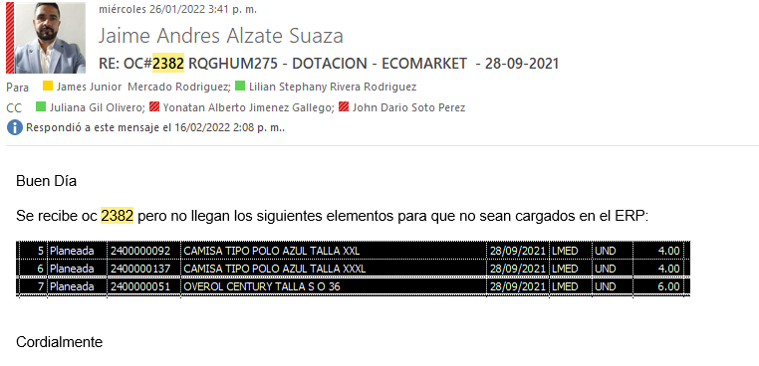 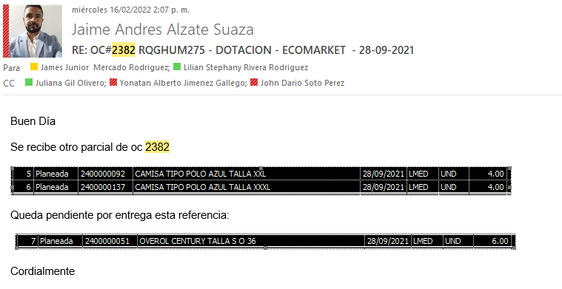 |  |  | 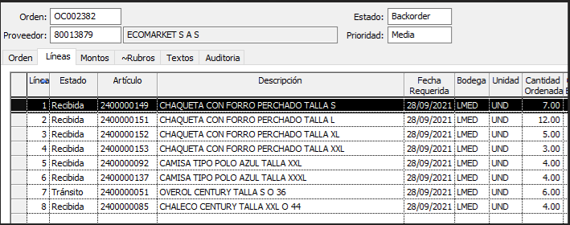

Objetivo: | Dar salida a articulos en tiempo real,
Alcance: | Mejorar el control y los movimientos en el Erp
Requerimientos: | Embarque parcial en linea, en el mismo mes de los elementos que re reciben en Bodega, realizar el proceso sin necesidad de escalar el caso

Elaborado por: Coordinadora Sistemas Integrados de Gestión Natalia Lopez Marin |  | Revisado por: Dirección de I+D Marlon Alberto Henandez Arboleda |  | Aprobado por: Director de procesos Walter Jimenez

